Pergola
ISOTRA a.s.
Bílovecká 2411/1, 746 01 Opava |  |  |  |  |  |  |  |  |  |  | TEL.: +420 553 685 101 |  |  |  | FAX: +420 553 685 110 |  |  |  |  |  |  |  |  |  |  |  |  |  |  |  |  |  |  |  |  |  |  |  |  |  |  | www.isotra.cz
Modulo d'ordine Pergola
Pergola ARTOSI

Ordine |  |  |  |  |  |  |  |  |  |  | Commitente
Nr. Ordine |  |  |  |  |  |  |  |  |  |  | Partita IVA:

Data di ordine: |  |  |  |  |  |  |  |  |  |  | Indirizzo di fatturazione

Telefono:
 |  |  |  |  |  |  |  |  |  |  | Indirizzo di consegna
Data di consegna:

Posizione | Nr. Pezzi | Apprev. 2 prodotto | Tipo di prodotto | Montaggio | Larghezza (mm) | Altezza = lunghezza (mm) | Colore verniciatura componenti | Colore lamelle | Visto da | Punto di accesso e numero di motori | Tipo motore | Punto di accesso ausiliario | Ancoraggio al telaio | Tipo di puntello | Puntello A1 | Puntello A1 - Altezza inferiore (mm) | Puntello A1 - Spostamento all´asse (mm) | Puntello A1 - posizione di scarico | Puntello A3 | Puntello A3 - Altezza inferiore (mm) | Puntello A3 -Spostamento all'asse (mm) | Puntello A3 - posizione di scarico | Puntello C1 | Puntello C1 - Altezza inferiore (mm) | Puntello C1 - Spostamento all' asse (mm) | Puntello C1 - posizione di scarico | Puntello C3 | Puntello C3 - Altezza inferiore (mm) | Puntello C3 - Spostamento all' asse (mm) | Puntello C3 - posizione di scarico | Puntello A2 (aggiuntiva) | Puntello A2 - Altezza inferiore (mm) | Puntello A2 -Spostamento all'asse (mm) | Puntello A2 - posizione di scarico | Puntello C2 (aggiuntiva) | Puntello C2 - Altezza inferiore (mm) | Puntello C2 -Spostamento all'asse (mm) | Puntello C2 - posizione di scarico | Numero di lamelle nella 2a sezione | Illuminazione | Posizione dell'illuminazione | Imballo
1 | 2 | 3 | 4 | 5 | 6 | 7 | 8 | 9 | 10 | 11 | 12 | 13 | 14 | 15 | 16 | 17 | 18 | 19 | 20 | 21 | 22 | 23 | 24 | 25 | 26 | 27 | 28 | 29 | 30 | 31 | 32 | 33 | 34 | 35 | 36 | 37 | 38 | 39 | 40 | 41 | 42 | 43

Nota:

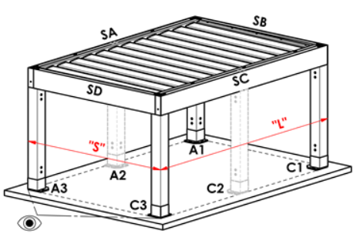
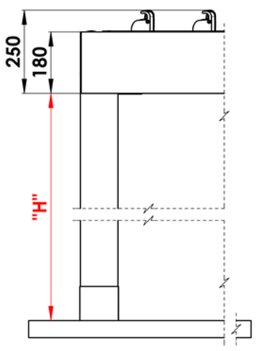
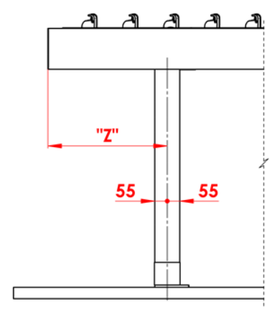
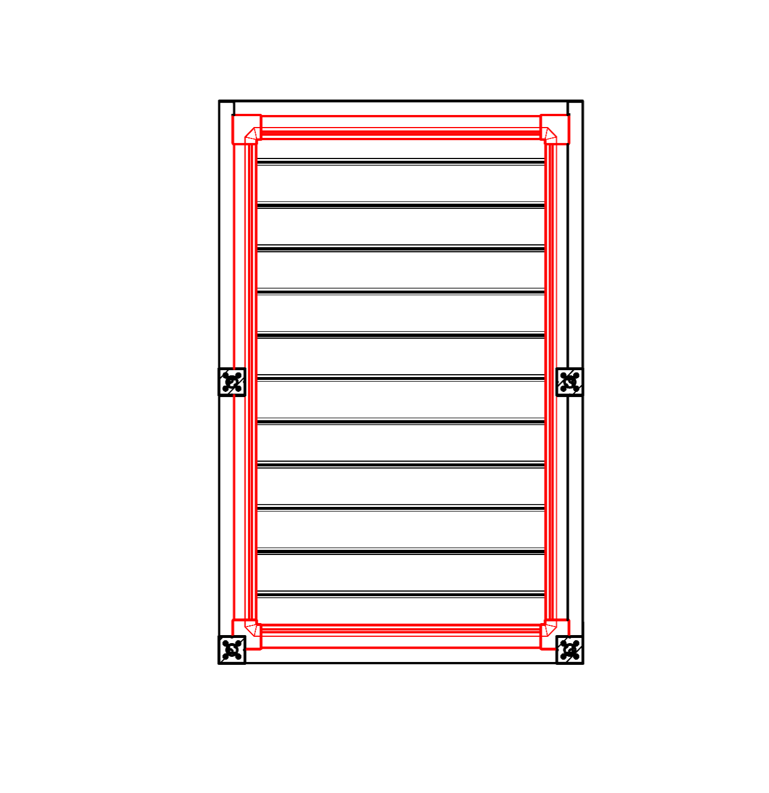
Commenti:
16/ Altezza inferiore tra 500 - 3000mm. |  |  |  |  |  |  | S - larghezza |  |  |  |  |  |  |  |  |  | Altezza inferiore |  |  |  |  | Spostamento di puntello sulla lunghezza |  |  |  |  |  |  |  |  |  |  | Grondaia a tutto tondo
17/ Spostamento all' asse 0mm, oppure tra 255 - 1055mm spostamento sulla lunghezza, oppure tra 255 - 555mm spostamento di larghezza. |  |  |  |  |  |  | L -lunghezza

Numero scarichi suggerito:
fino a 12m² superficie pergola - 1 scarico
a partire da 12m² superficie pergola - 2 scarichi
oltre 24m² superficie pergola- 3 scarichi

Note:
Profili di copertura si ordinano separatamente.
Profilo di copertura PK_05 non è abbinabile a spazzole di tenuta.
Per motivi tecnologici non è possibile riverniciare profili

 |  |  |  |  |  |  |  |  |  |  |  |  |  |  |  |  | Posizione scarico nel puntello

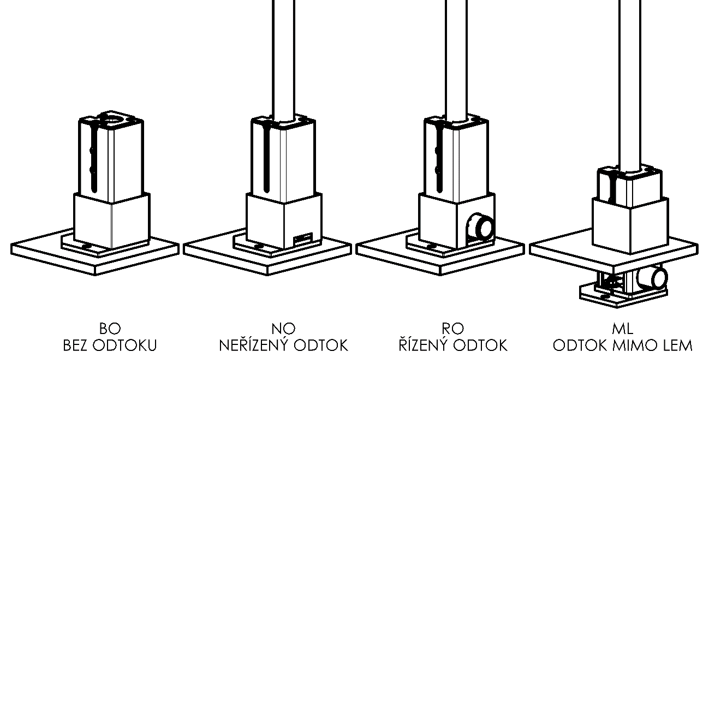

Validità a partire dal: 17.08.2026.
Le disposizioni delle Condizioni Generali di ISOTRA a.s. si applicano a tutti i rapporti commerciali. come modificato, se non diversamente specificato

Istruzioni pergolato
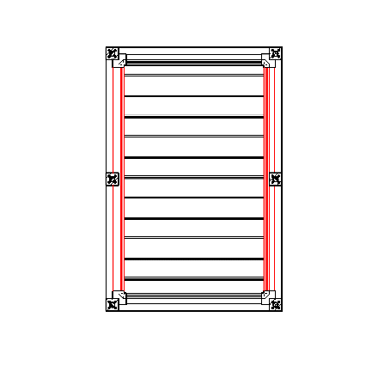
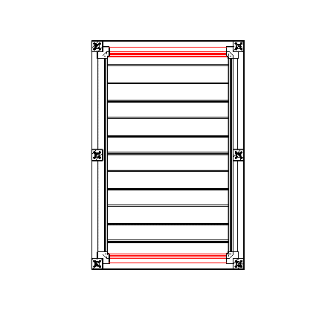
Modulo d'ordine Pergola

Abbreviaz.2 prodotto
Abbreviazione | nome | nota | Tipo montaggio
ARTOSI

Tipo prodotto |  |  |  | Typ A
Abbreviazione | nome | nota
ARTOSI

Tipo montaggio
Abbreviazione | nome | nota
A | Typ A
B | Typ B
D | Typ D

Colore componenti verniciati
Abbreviazione | nome | nota
7016M | RAL grigio (antracite) 7016 matt | standard
7016S | RAL grigio (antracite) 7016 struttura | standard
8014M | RAL marrone di seppia 8014 matt | standard
8014S | RAL marrone di seppia 8014 struttura | standard
9006RAL | RAL argente 9006 | standard
9006S | RAL argente 9006 struttura | standard
9007RAL | RAL grigio (alluminio grigio) 9007 | standard
9007S | RAL grigio (alluminio grigio) 9007 struttura | standard
9010M | RAL bianco 9010 matt | standard
9010S | RAL bianco 9010 struttura | standard
DB702 | RAL grigio (speciale per lamella DB702) | standard
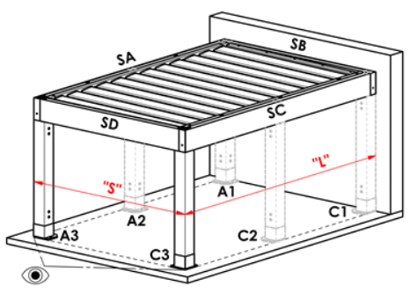
DB703 | RAL grigio (scuro perlato) DB703 | standard |  | Typ B
1013RAL | RAL giallo ( ostriche ) 1013
1015RAL | RAL giallo ( avorio chiaro) 1015
1019RAL | RAL giallo (giallo grigiastro ) 1019
3004RAL | RAL rosso 3004
3005RAL | RAL rosso( vino ) 3005
6009RAL | RAL verde (abete) 6009
7015RAL | RAL grigio basalto 7015
7016RAL | RAL grigio (antracite) 7016
7021RAL | RAL grigio nerastro 7021
7022RAL | RAL grigio umbra 7022
7024RAL | RAL grigio grafite7024
7035RAL | RAL grigio luce 7035
7037RAL | RAL grigio( polveroso ) 7037
7038RAL | RAL grigio ( agata ) 7038
7039RAL | RAL grigio (cristallo) 7039
7040RAL | RAL grigio ( finestra ) 7040
7044RAL | RAL grigio ( seta ) 7044
7048RAL | RAL madreperla (grigio topo ) 7048
8012RAL | RAL marrone rossiccio 8012
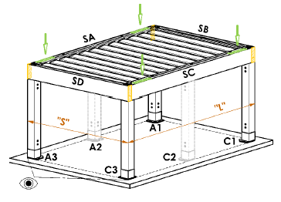
8014RAL | RAL marrone seppia 8014
8019RAL | RAL marrone grigiastro8019
9003RAL | RAL bianco 9003
9004RAL | RAL nero ( segnale ) 9004 |  |  | Typ D
9005M | RAL nero ( nero scuto ) matt 9005
9005RAL | RAL nero intenso 9005
9005S | RAL nero ( nero scuro ) struttura 9005
9006M | RAL argento matt 9006
9007M | RAL grigio ( grigio alluminio ) matt 9007
9010RAL | RAL bianco 9010
9016M | RAL bianco traffico MATT 9016
9016RAL | RAL bianco traffico 9016
9016S | RAL bianco 9016 struttura
YW359F | RAL nero metallizzato
VSR780 | RAL VSR780
X | ALTRO (i nota RAL per sala di verniciatura)

Colore lamelle
Abbreviazione | nome | nota
7016M | RAL grigio (antracite) 7016 matt | standard
7016S | RAL grigio (antracite) 7016 struttura | standard
8014M | RAL marrone di seppia 8014 matt | standard
8014S | RAL marrone di seppia 8014 struttura | standard
9006RAL | RAL argente 9006 | standard
9006S | RAL argente 9006 struttura | standard
9007RAL | RAL grigio (alluminio grigio) 9007 | standard
9007S | RAL grigio (alluminio grigio) 9007 struttura | standard
9010M | RAL bianco 9010 matt | standard
9010S | RAL bianco 9010 struttura | standard
DB702 | RAL grigio (speciale per lamella DB702) | standard
DB703 | RAL grigio (scuro perlato) DB703 | standard
1013RAL | RAL giallo ( ostriche ) 1013
1015RAL | RAL giallo ( avorio chiaro) 1015
1019RAL | RAL giallo (giallo grigiastro ) 1019
3004RAL | RAL rosso 3004
3005RAL | RAL rosso( vino ) 3005
6009RAL | RAL verde (abete) 6009
7015RAL | RAL grigio basalto 7015
7016RAL | RAL grigio (antracite) 7016
7021RAL | RAL grigio nerastro 7021
7022RAL | RAL grigio umbra 7022
7024RAL | RAL grigio grafite7024
7035RAL | RAL grigio luce 7035
7037RAL | RAL grigio( polveroso ) 7037
7038RAL | RAL grigio ( agata ) 7038
7039RAL | RAL grigio (cristallo) 7039
7040RAL | RAL grigio ( finestra ) 7040
7044RAL | RAL grigio ( seta ) 7044
7048RAL | RAL madreperla (grigio topo ) 7048
8012RAL | RAL marrone rossiccio 8012
8014RAL | RAL marrone seppia 8014
8019RAL | RAL marrone grigiastro8019
9003RAL | RAL bianco 9003
9004RAL | RAL nero ( segnale ) 9004
9005M | RAL nero ( nero scuto ) matt 9005
9005RAL | RAL nero intenso 9005
9005S | RAL nero ( nero scuro ) struttura 9005
9006M | RAL argento matt 9006
9007M | RAL grigio ( grigio alluminio ) matt 9007
9010RAL | RAL bianco 9010
9016M | RAL bianco traffico MATT 9016
9016RAL | RAL bianco traffico 9016
9016S | RAL bianco 9016 struttura |  | Direzione rimbaltamento di lamelle
YW359F | RAL nero metallizzato
VSR780 | RAL VSR780
X | ALTRO (i nota RAL per sala di verniciatura) |  |  | směr pohledu "A" |  |  |  |  | Směr pohledu "B"
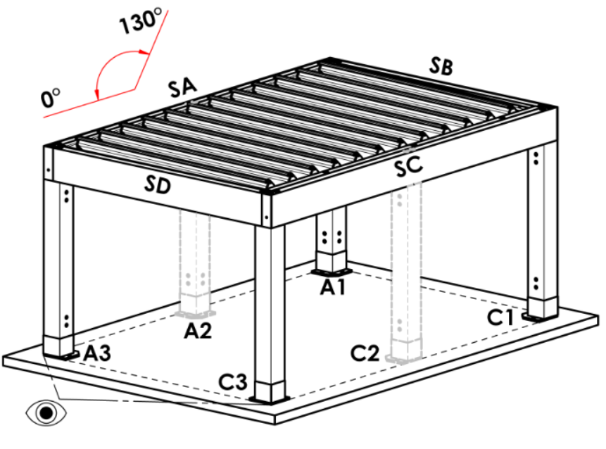
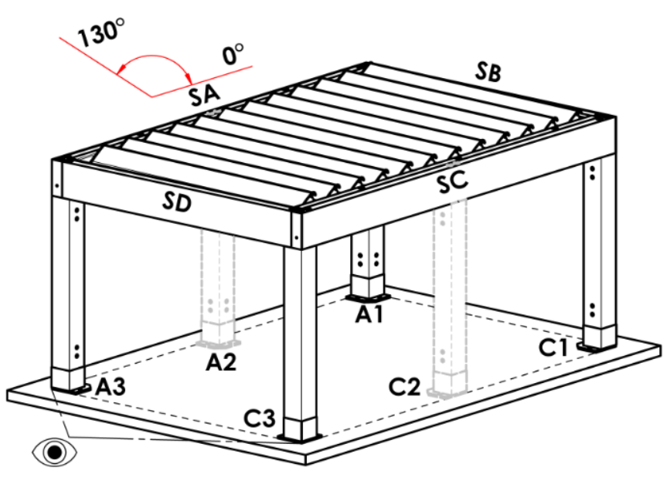
ISD110 | Isotra systéme DECORAL - SD110 | la lunghezza massima della pergola in Decoral è di 4,5 m
ISD120 | Isotra systéme DECORAL - ISD120 | la lunghezza massima della pergola in Decoral è di 4,5 m
ISD130 | Isotra systéme DECORAL - ISD130 | la lunghezza massima della pergola in Decoral è di 4,5 m
ISD140 | Isotra systéme DECORAL - ISD140 | la lunghezza massima della pergola in Decoral è di 4,5 m
ISD150 | Isotra systéme DECORAL - ISD150 | la lunghezza massima della pergola in Decoral è di 4,5 m
ISD160 | Isotra systéme DECORAL - ISD160 | la lunghezza massima della pergola in Decoral è di 4,5 m
ISD210 | Isotra systéme DECORAL - ISD210 | la lunghezza massima della pergola in Decoral è di 4,5 m
ISD220 | Isotra systéme DECORAL - ISD220 | la lunghezza massima della pergola in Decoral è di 4,5 m
ISD230 | Isotra systéme DECORAL - ISD230 | la lunghezza massima della pergola in Decoral è di 4,5 m
ISD310 | Isotra systéme DECORAL - ISD310 | la lunghezza massima della pergola in Decoral è di 4,5 m
ISD152 | Isotra systém DECORAL Iisse ISD152 | la lunghezza massima della pergola in Decoral è di 4,5 m
ISD154 | Isotra systém DECORAL Iisse ISD154 | la lunghezza massima della pergola in Decoral è di 4,5 m
ISD200 | Isotra systém DECORAL structuré ISD200 | la lunghezza massima della pergola in Decoral è di 4,5 m
ISD212 | Isotra systém DECORAL structuré ISD212 | la lunghezza massima della pergola in Decoral è di 4,5 m
ISD214 | Isotra systém DECORAL structuré ISD214 | la lunghezza massima della pergola in Decoral è di 4,5 m
ISD222 | Isotra systém DECORAL structuré ISD222 | la lunghezza massima della pergola in Decoral è di 4,5 m
ISD500 | Isotra systém DECORAL lisse ISD500 | la lunghezza massima della pergola in Decoral è di 4,5 m
ISD510 | Isotra systém DECORAL lisse ISD510 | la lunghezza massima della pergola in Decoral è di 4,5 m
ISD600 | Isotra systém DECORAL structuré ISD600 | la lunghezza massima della pergola in Decoral è di 4,5 m
ISD610 | Isotra systém DECORAL structuré ISD610 | la lunghezza massima della pergola in Decoral è di 4,5 m
ISD620 | Isotra systém DECORAL structuré ISD620 | la lunghezza massima della pergola in Decoral è di 4,5 m
ISD630 | Isotra systém DECORAL structuré ISD630 | la lunghezza massima della pergola in Decoral è di 4,5 m
ISD640 | Isotra systém DECORAL structuré ISD640 | la lunghezza massima della pergola in Decoral è di 4,5 m
ISD700 | Isotra systém DECORAL ISD700 | la lunghezza massima della pergola in Decoral è di 4,5 m
Xisd | ALTRO ISD (consultare il proprio rappresentante di vendita per la data) | la lunghezza massima della pergola in Decoral è di 4,5 m
7016S/9010S | la parte superiore 7016S / parte inferiore 9010S
7016S/9016S | la parte superiore 7016S / parte inferiore 9016S
7016S/9006S | la parte superiore 7016S / parte inferiore 9006S
7016S/9007S | la parte superiore 7016S / parte inferiore 9007S
DB703S/9010S | la parte superiore DB703S / parte inferiore 9010S
DB703S/9016S | la parte superiore DB703S / parte inferiore 9016S
DB703S/9006S | la parte superiore DB703S / parte inferiore 9006S
DB703S/9007S | la parte superiore DB703S / parte inferiore 9007S

Direzione rimbaltamento di lamelle
Abbreviazione | nome | nota
A | direzione rimbaltamento "A"
B | direzione rimbaltamento"B"

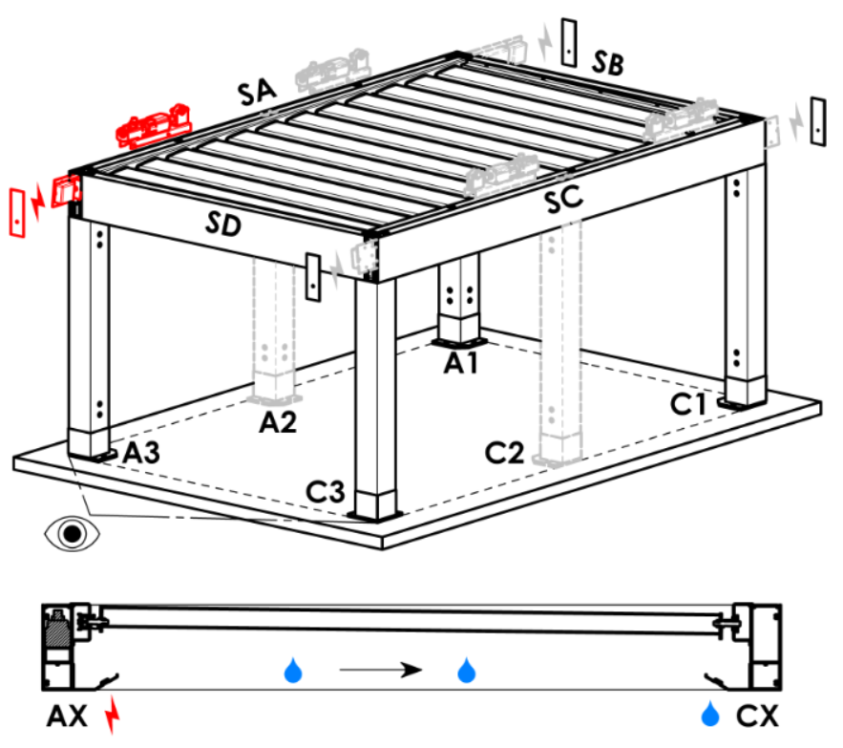
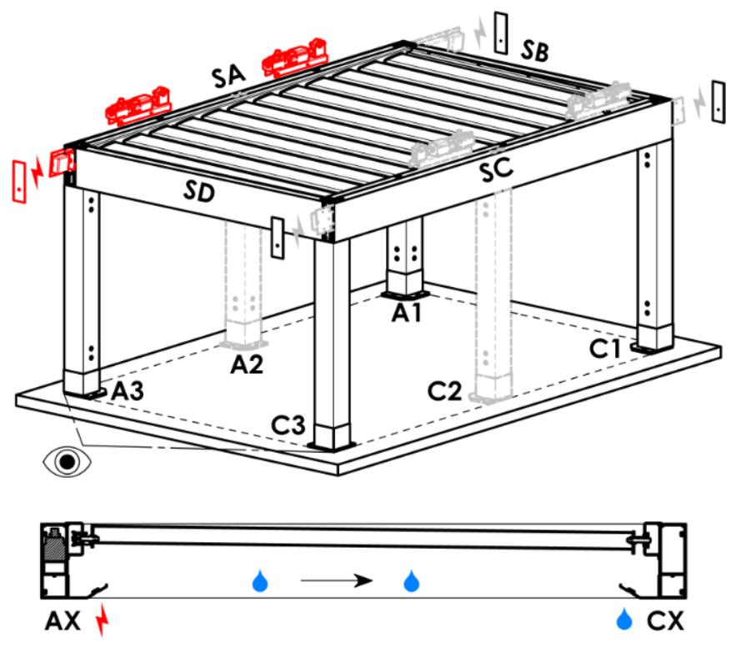
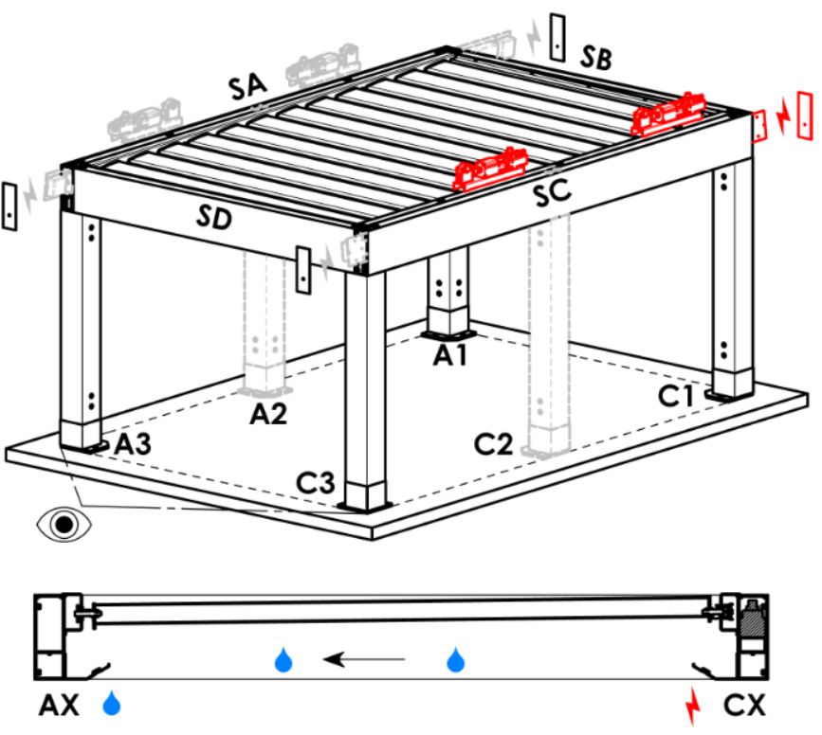
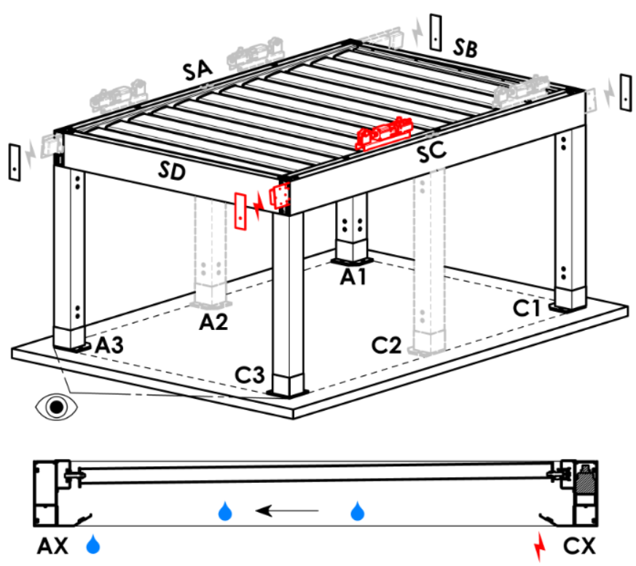
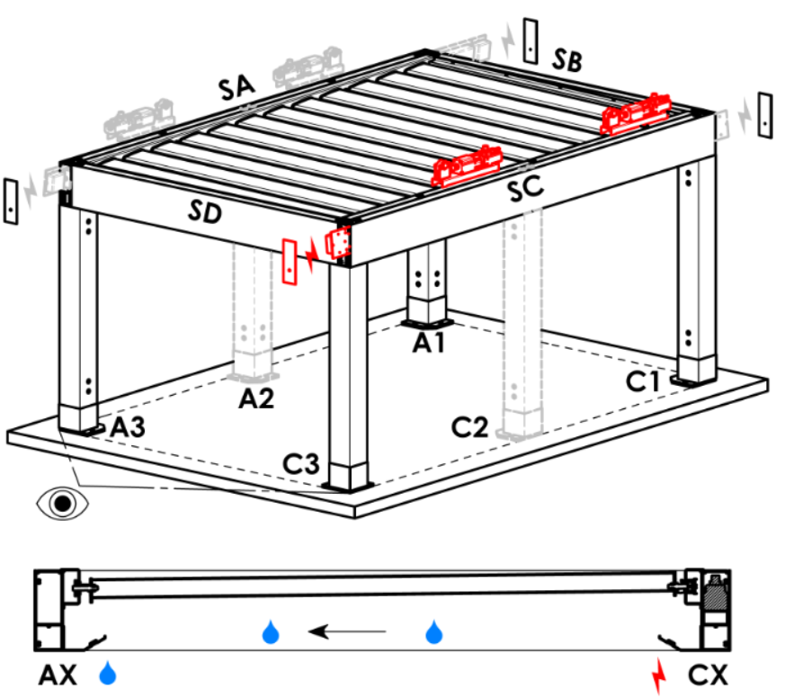
Punto di accesso e numero di motori
Abbreviazione | nome | nota | Punto di accesso e numero di motori
A1 | A1 | 1pz motore | A1 |  |  | A1A3 |  |  |  | A3 |  |  | A3A1 |  |  | C1 | C1C3 |  | C3 |  | C3C1
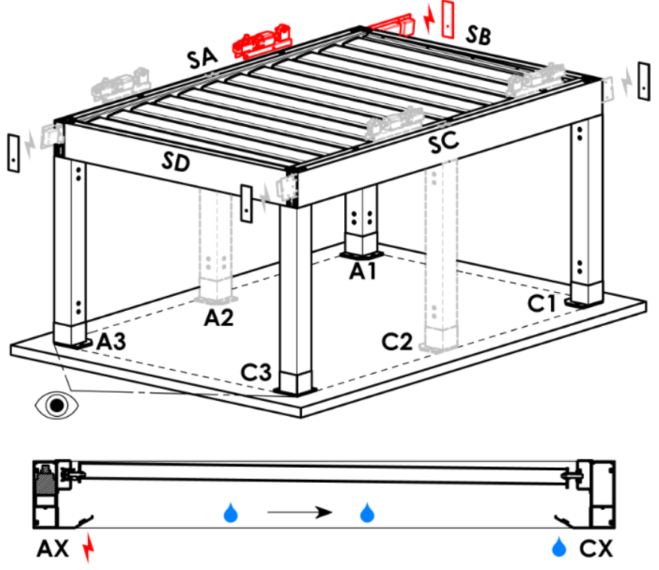
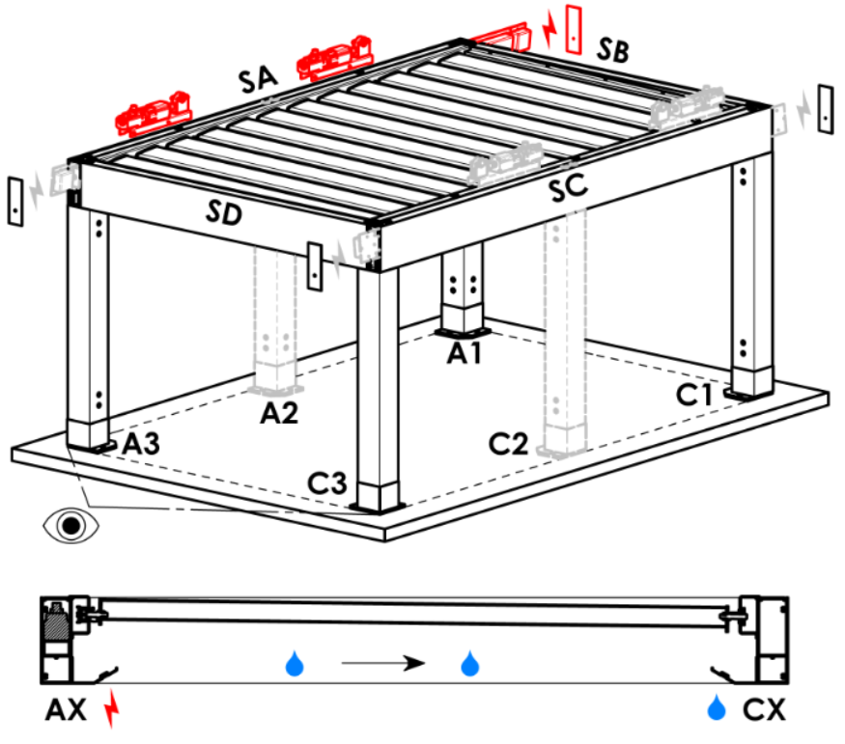
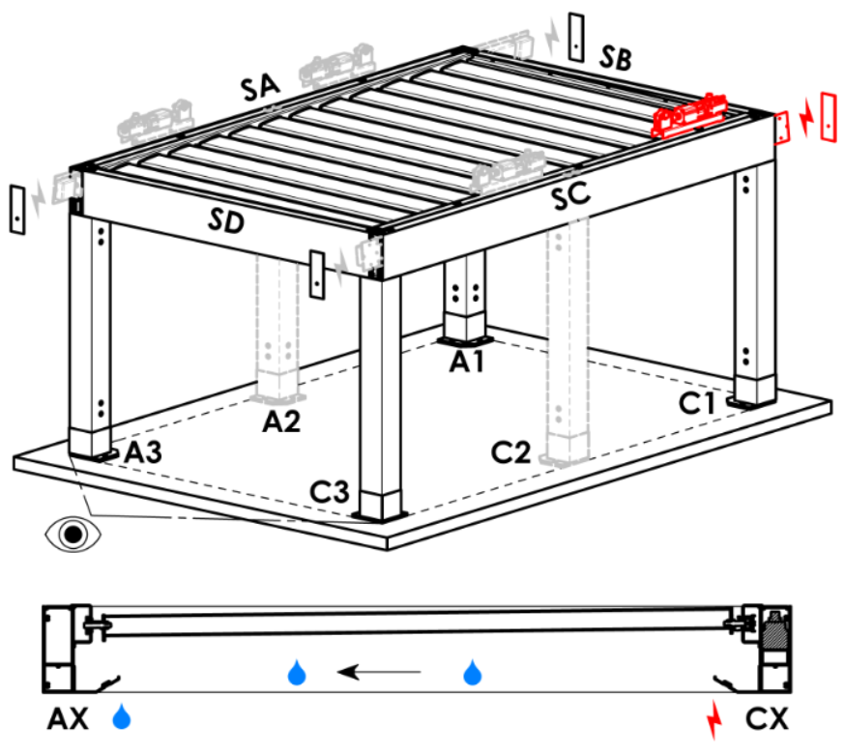
A3 | A3 | 1pz motore
C1 | C1 | 1pz motore
C3 | C3 | 1pz motore
A1A3 | A1+A3 | 2pz motori, alimentazione elettrica da A1
C1C3 | C1+C3 | 2pz motori, alimentazione elettrica da C1
A3A1 | A3+A1 | 2pz motori, alimentazione elettrica da A3
C3C1 | C3+C1 | 2pz motori, alimentazione elettrica da C3

Tipo motore
Abbreviazione | nome | nota
L_IO | 04. motore lineare + ricevitore IO
S_WT_SR | 01.motor Somfy WT+SLIM IO receiver
S_WT | 01.motor Somfy WT

Punto di accesso ausiliario
Abbreviazione | nome | nota
N | non c'è | per tipo pergolato A e B
SA-A3 | nel profilo SA - all'angolo A3 | per tipo pergolato D, punto di accesso A3 e A3A1
SA-A1 | nel profilo SA - all'angolo A1 | per tipo pergolato D, punto di accesso A1 e A1A3
SC-C1 | nel profilo SC - all'angolo C1 | per tipo pergolato D, punto di accesso C1 e C1C3
SC-C3 | nel profilo SC - all'angolo C3 | per tipo pergolato D, punto di accesso C3 e C3C1

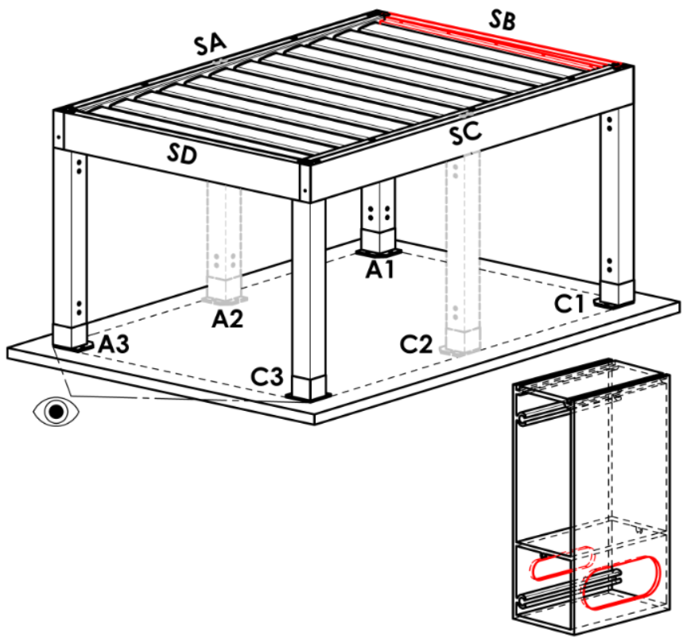
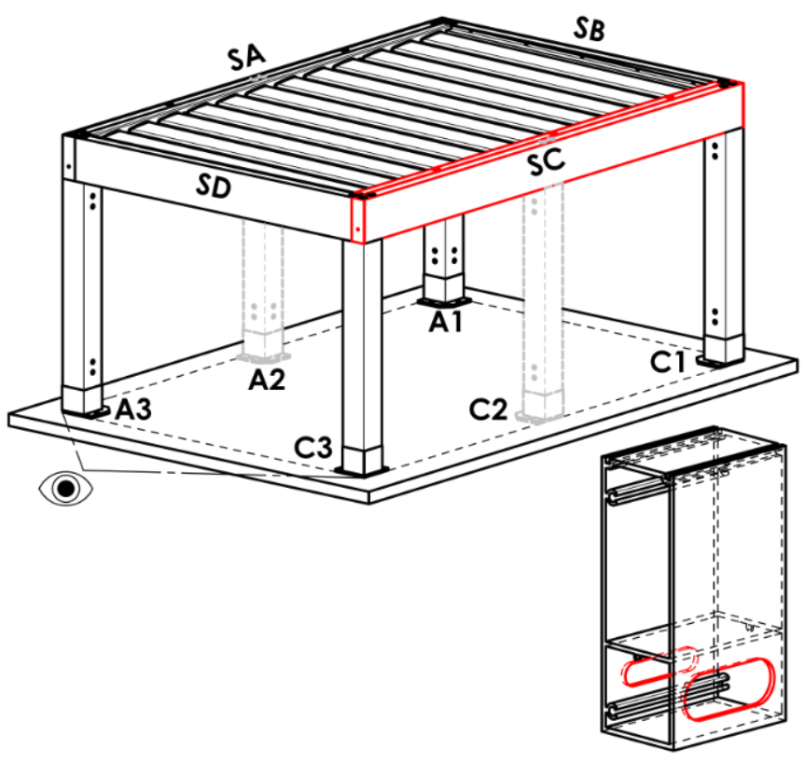
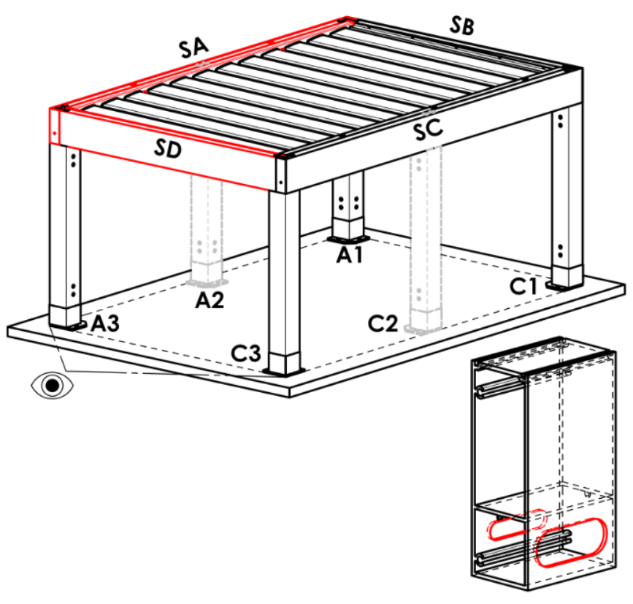
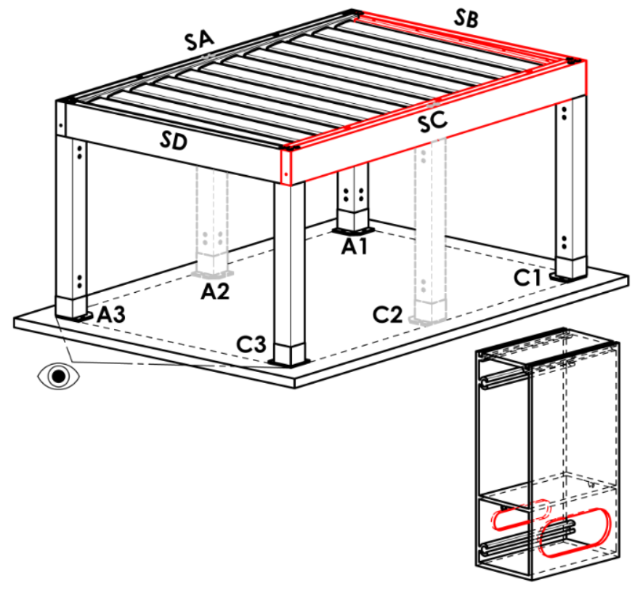
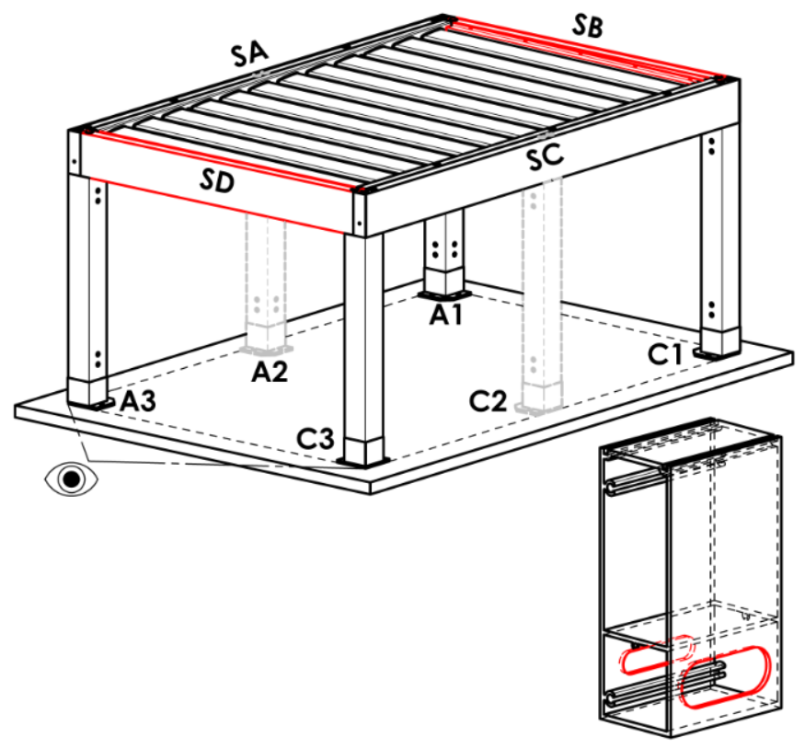
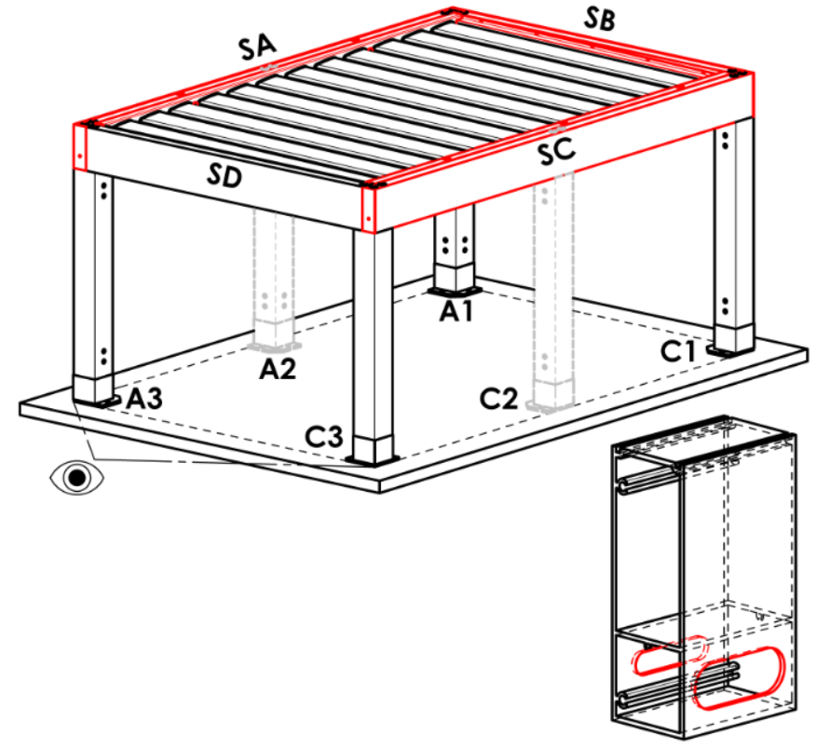
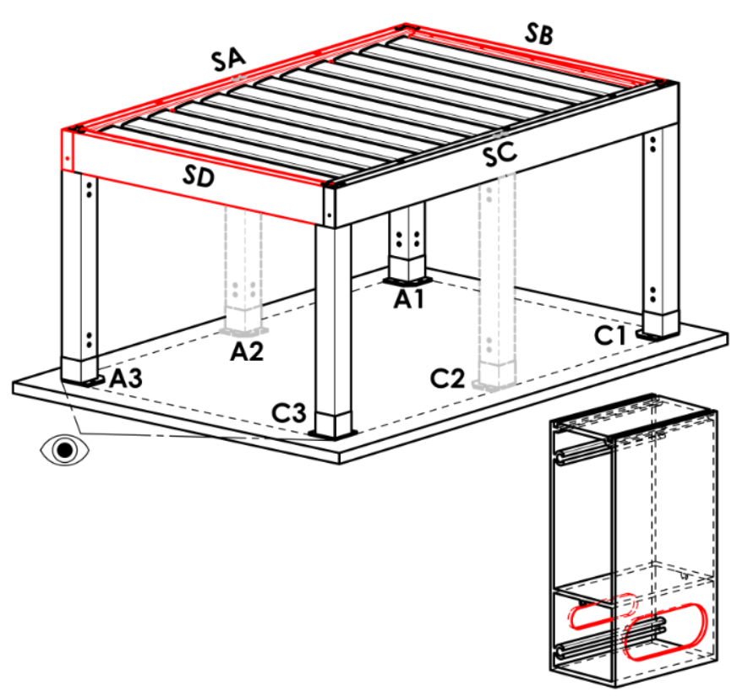
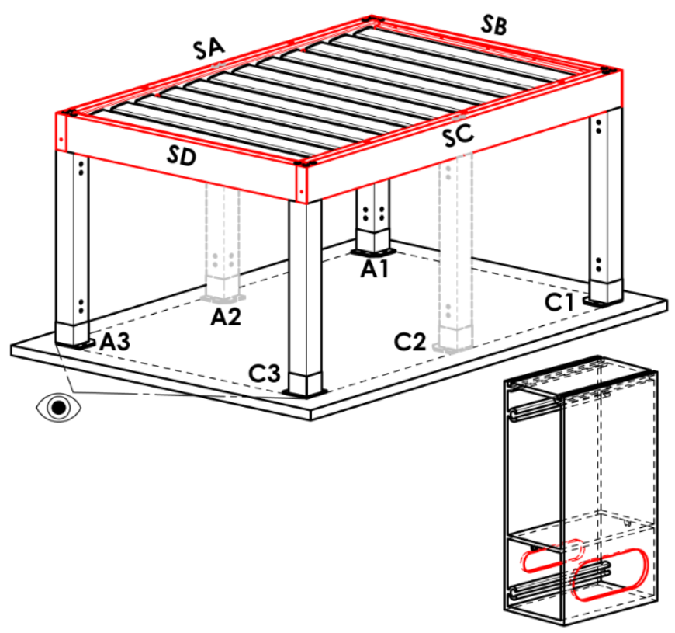
Ancorragio di telaio
Abbreviazione | nome | nota | Ancoraggio al telaio
N | non c'è |  | N |  | SA |  |  | SB |  |  | SC |  |  | SD |  | SA+SB | SA+SC | SA+SD |  | SB+SC |  | SB+SD | SC+SD | SA+SB+SC | SA+SB+SD | SB+SC+SD | SA+SC+SD | SA+SB+SC+SD
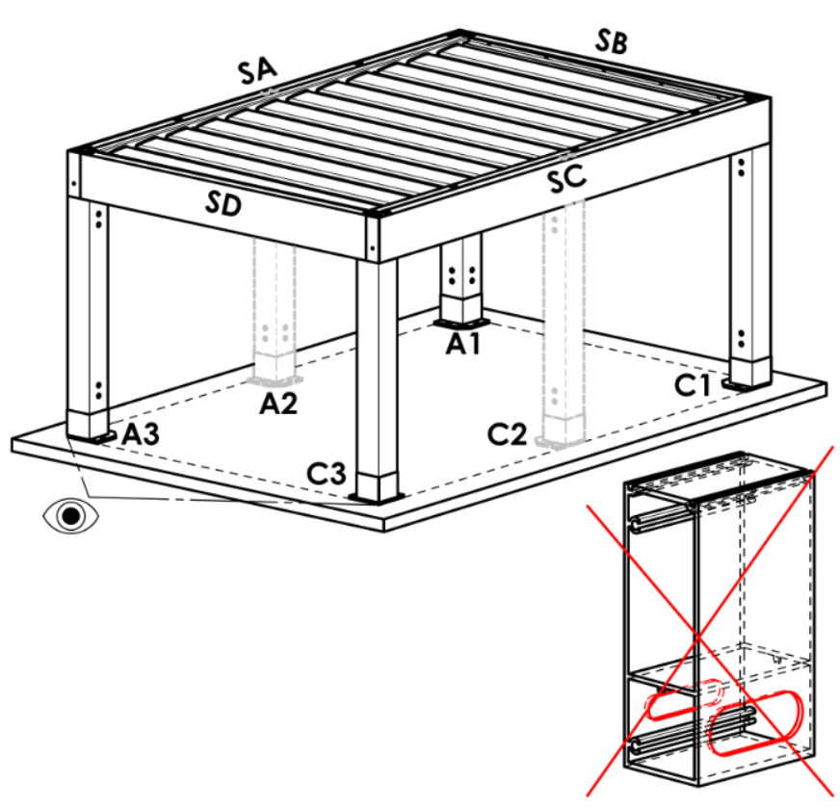
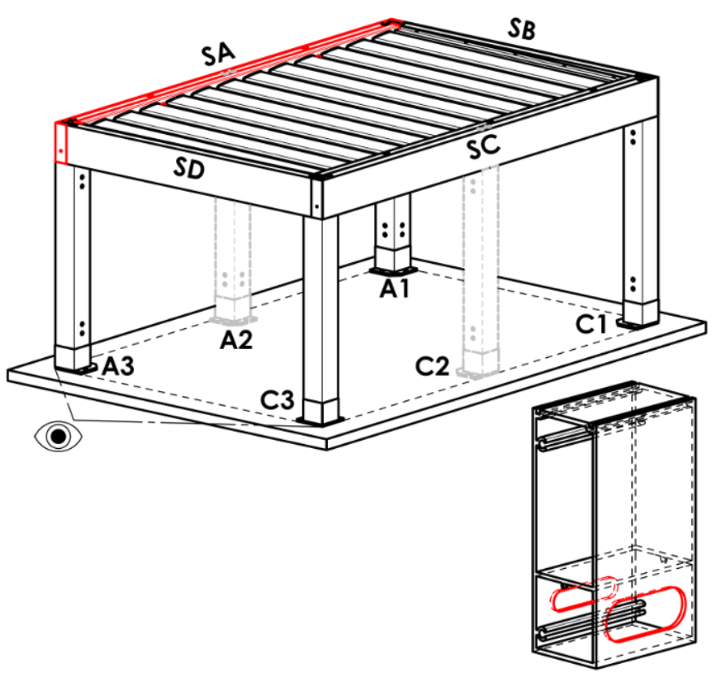
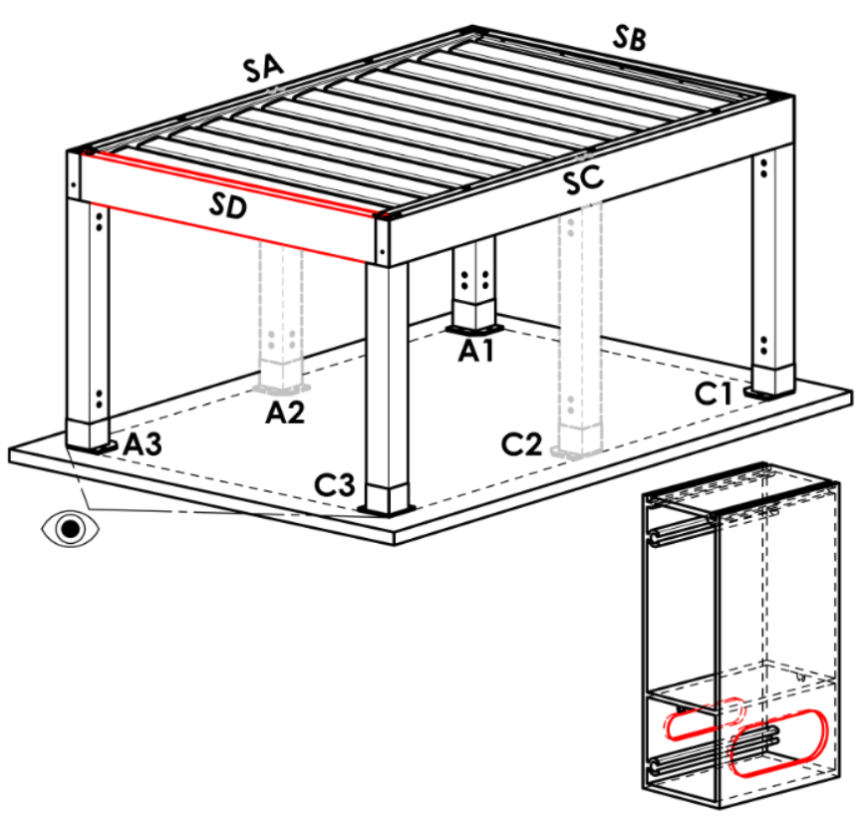
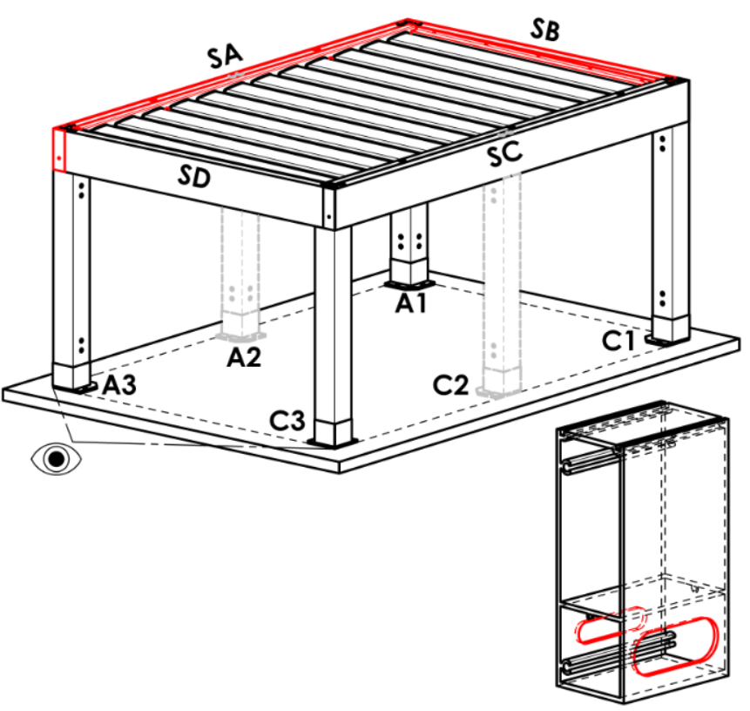
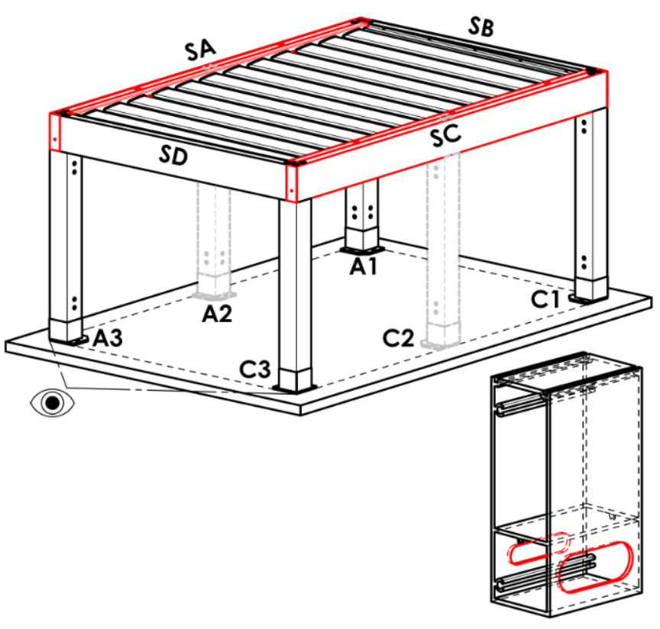
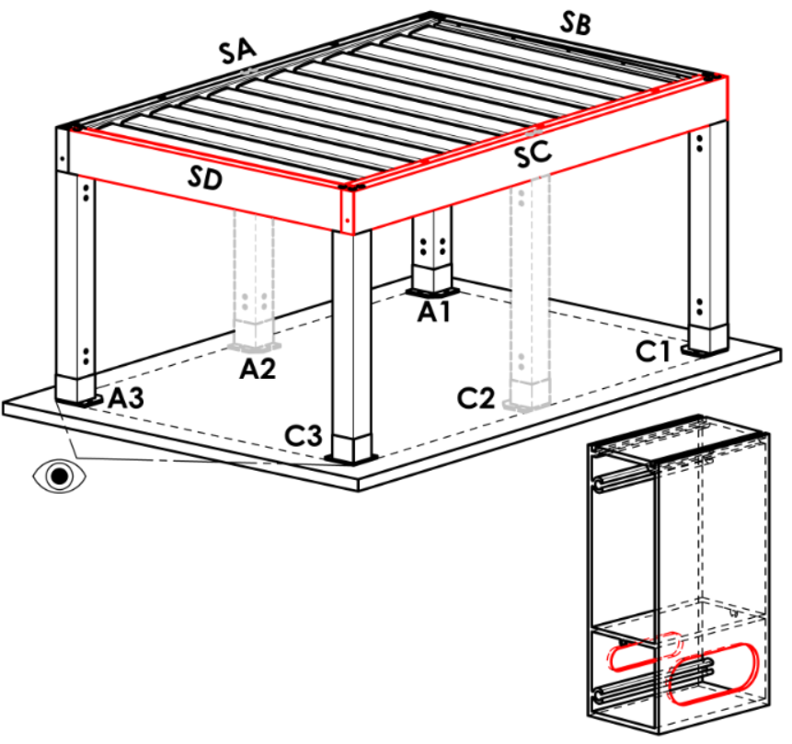
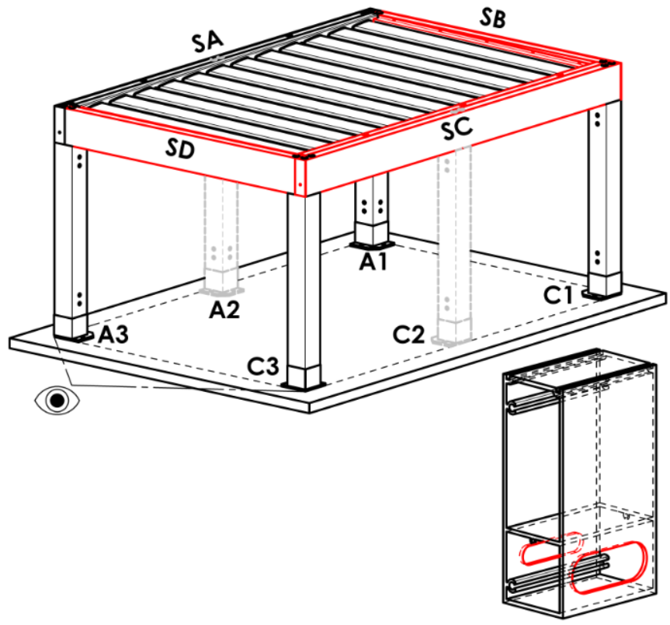
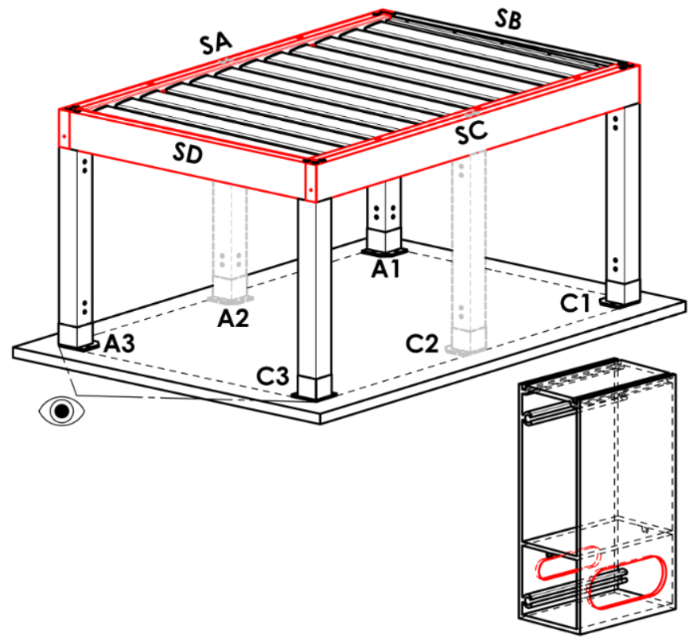
SA | sul lato SA
SB | sul lato SB | la variante non è per pergolato tipo A
SC | sul lato SC
SD | sul lato SD | la variante non è per pergolato tipo A e B
SA+SB | sul lato SA+SB | la variante non è per pergolato tipo A
SA+SC | sul lato SA+SC
SA+SD | sul lato SA+SD | la variante non è per pergolato tipo A e B
SB+SC | sul lato SB+SC | la variante non è per pergolato tipo A
SB+SD | sul lato SB+SD | la variante non è per pergolato tipo A e B
SC+SD | sul lato SC+SD | la variante non è per pergolato tipo A e B
SA+SB+SC | sul lato SA+SB+SC | la variante non è per pergolato tipo A
SA+SB+SD | sul lato SA+SB+SD | la variante non è per pergolato tipo A e B
SB+SC+SD | sul lato SB+SC+SD | la variante non è per pergolato tipo A e B
SA+SC+SD | sul lato SA+SC+SD | la variante non è per pergolato tipo A e B
SA+SB+SC+SD | sul lato SA+SB+SC+SD | la variante non è per pergolato tipo A e B

Tipo puntello
Abbreviazione | nome | nota
110/110 | puntello 110/110
 |  |  | Puntello A1
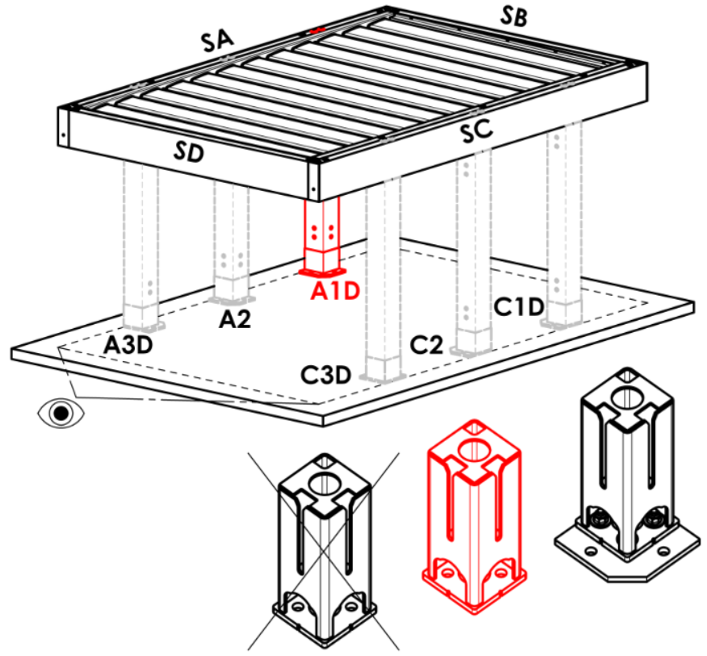
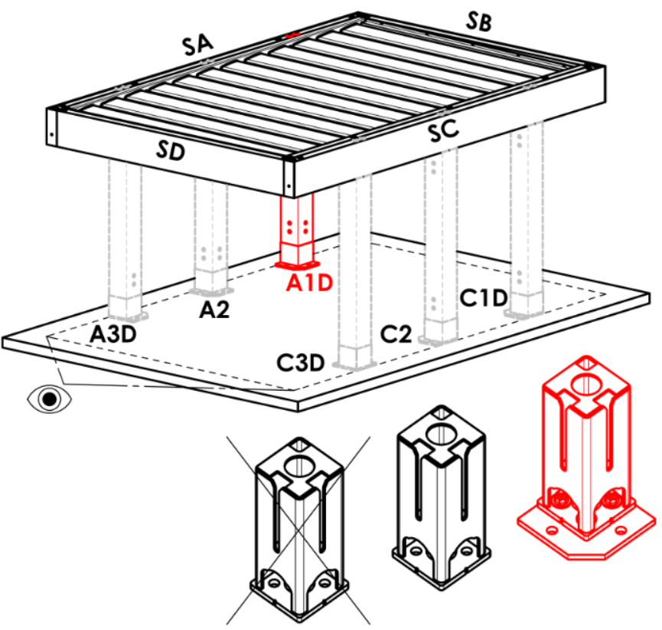
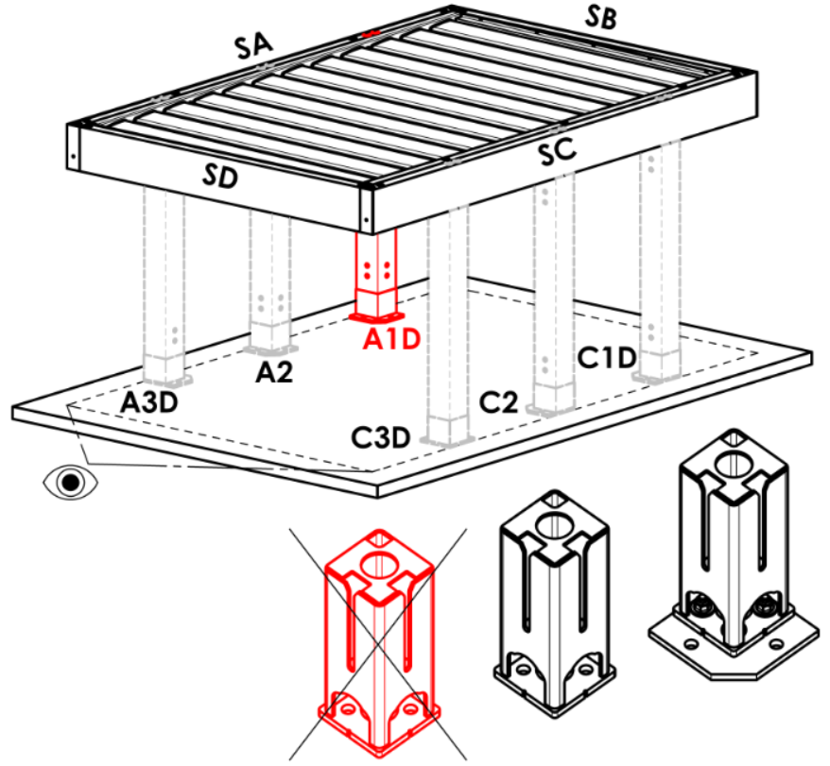
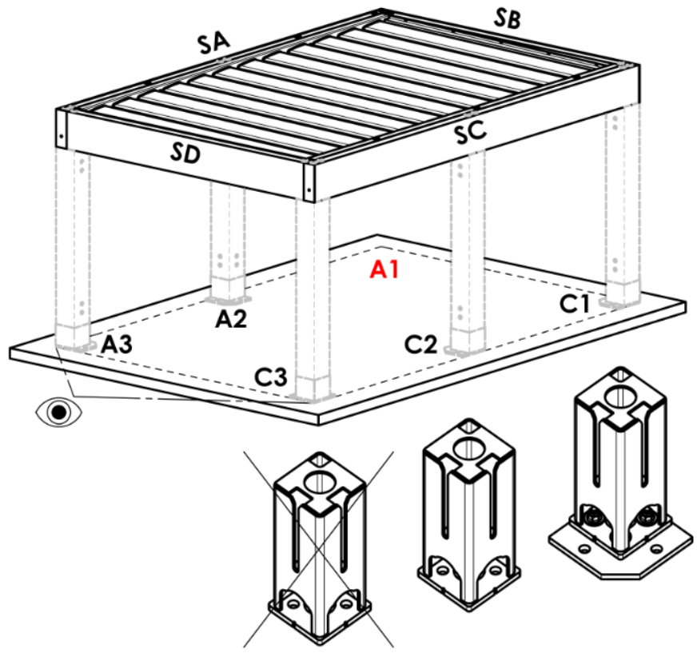
Puntello A1 |  |  | A |  | Arz |  | Abp |  | A1D |  |  | A1Drz |  |  | A1Dbp | N
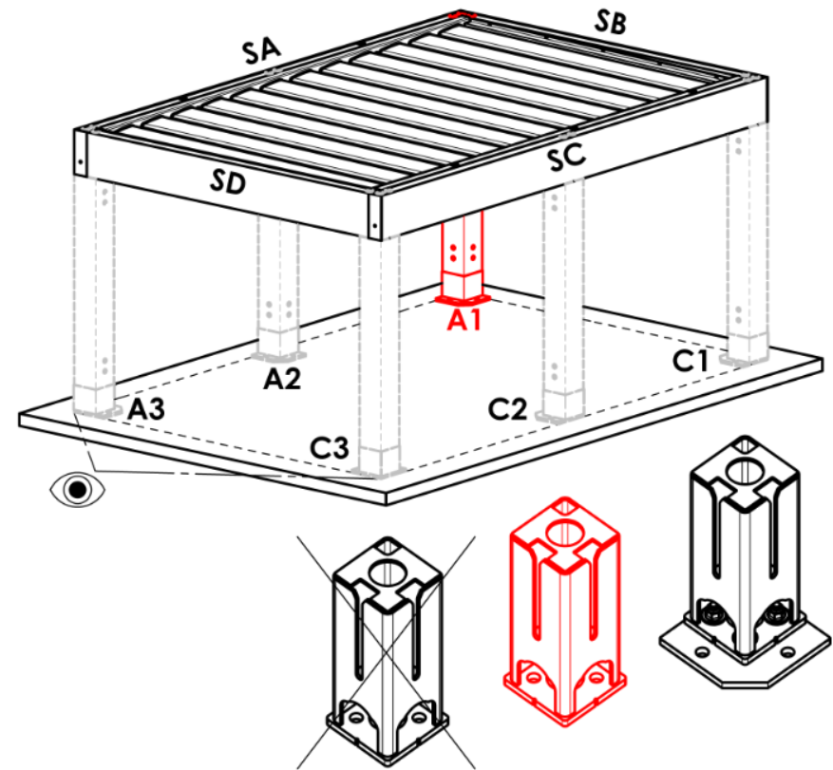
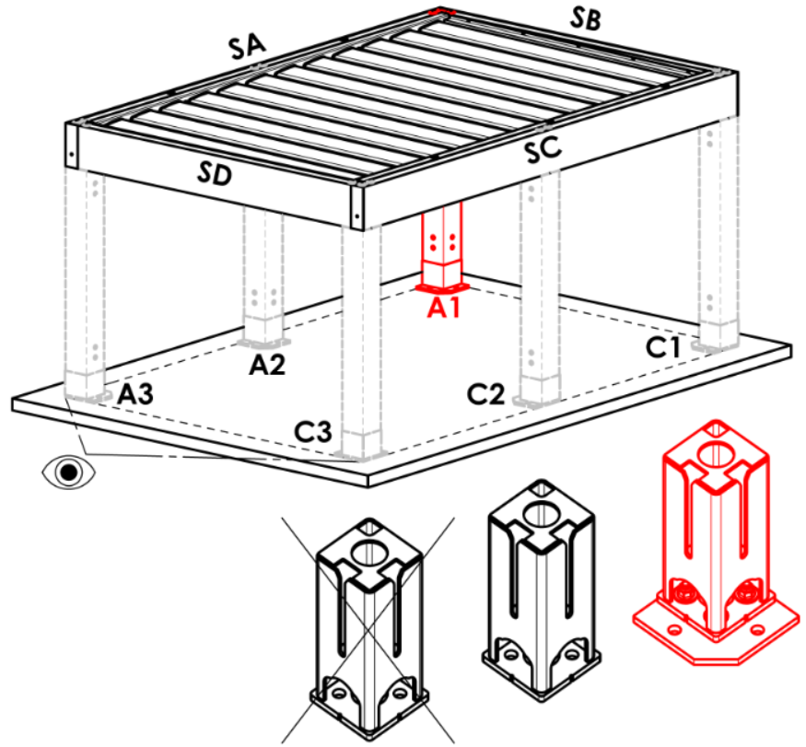
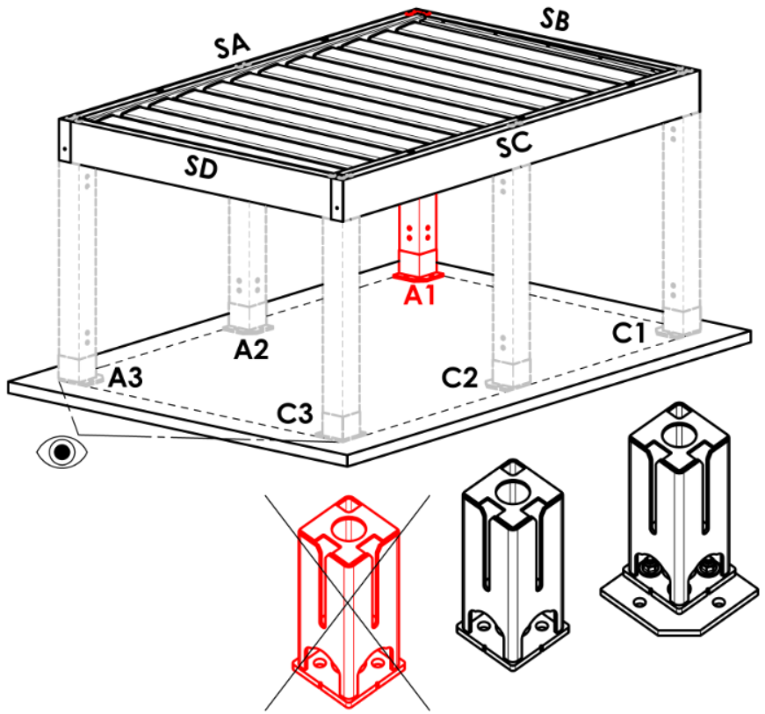
Abbreviazione | nome | nota
A | Nell'angolo - base nascosta
Arz | Nell'angolo - base ampiata
Abp | Nell'angolo -senza base
A1D | spostamento sulla lunghezza - base nascosta
A1Drz | spostamento sulla lunghezza - base ampiata
A1Dbp | spostamento sulla lunghezza - senza base
N | non c'è
A1Srz | spostamento di larghezza - base ampiata | per tipo pergolato B e D
A1S | spostamento di larghezza - base nascosta | per tipo pergolato B e D
A1Sbp | spostamento di larghezza - senza basr | per tipo pergolato B e D

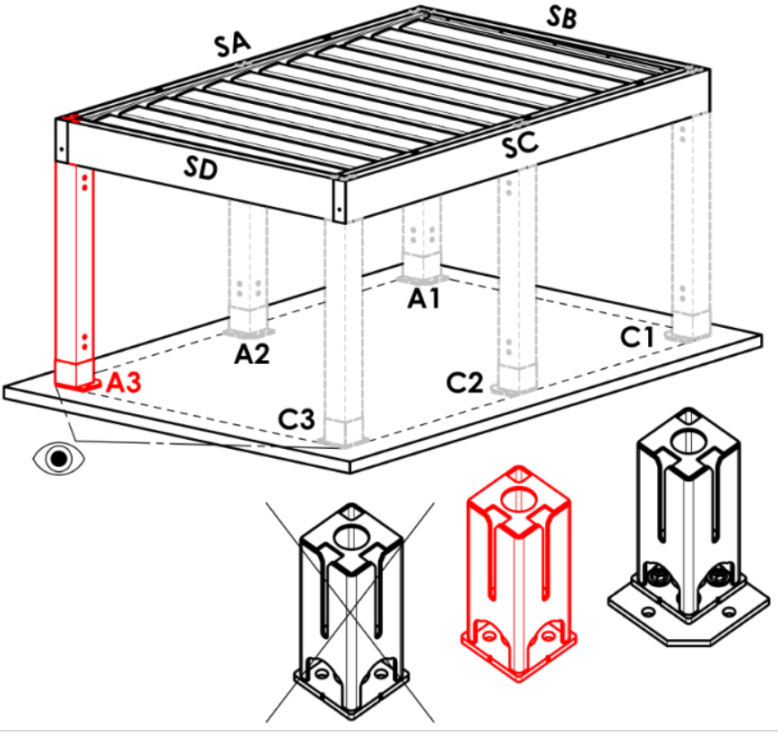
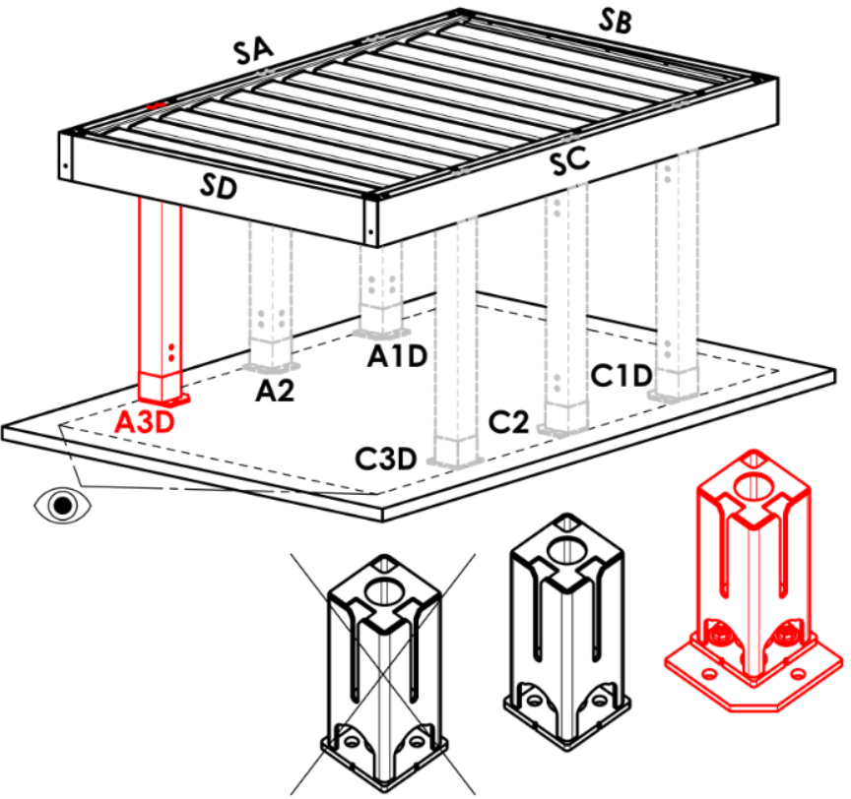
Puntello A3
Abbreviazione | nome | nota | Puntello A3
A | Nell'angolo - base nascosta |  | A |  | Arz |  | Abp |  | A3D |  |  | A3Drz |  |  | A3Dbp | N
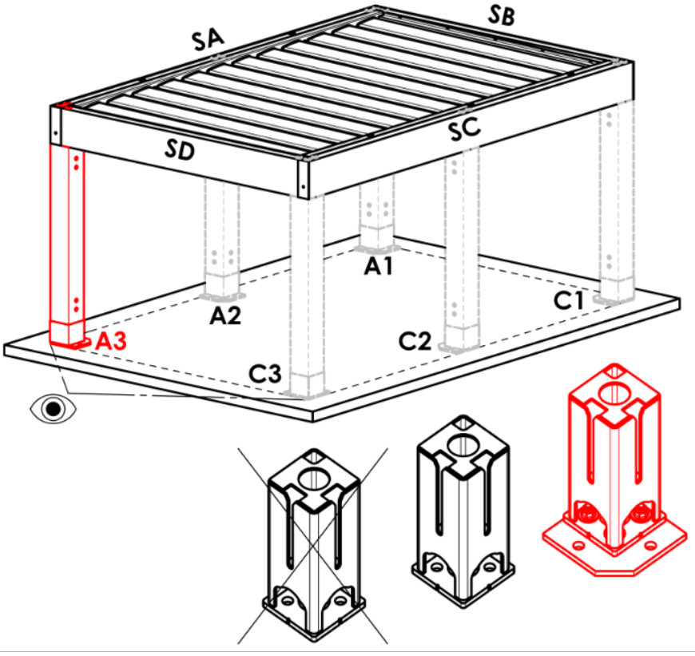
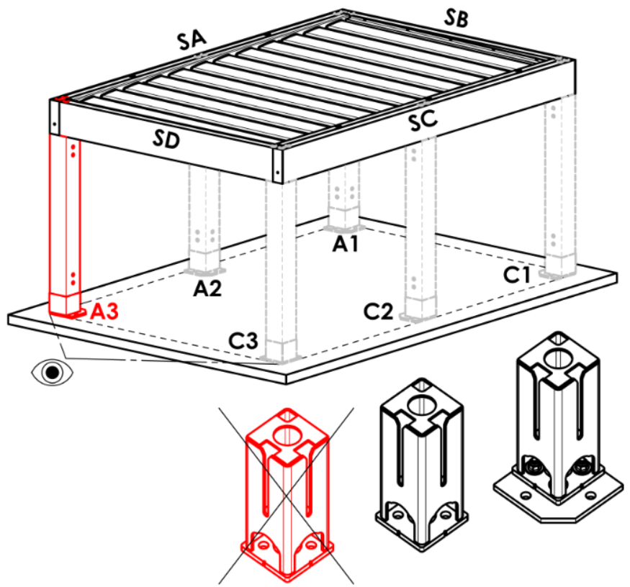
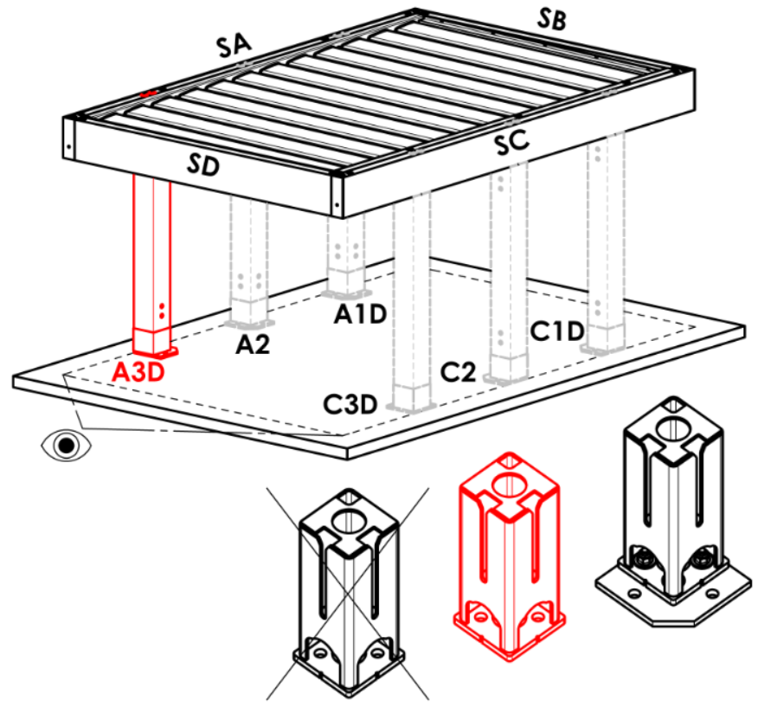
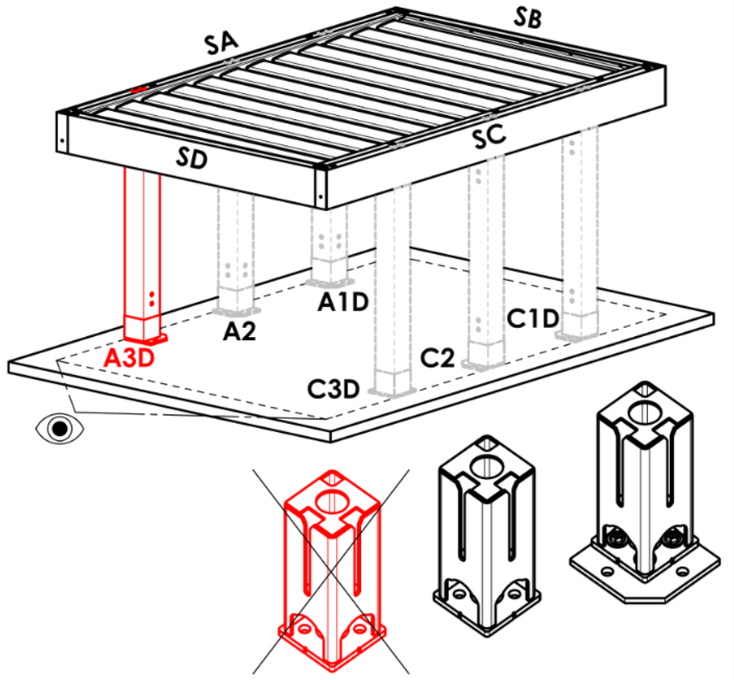
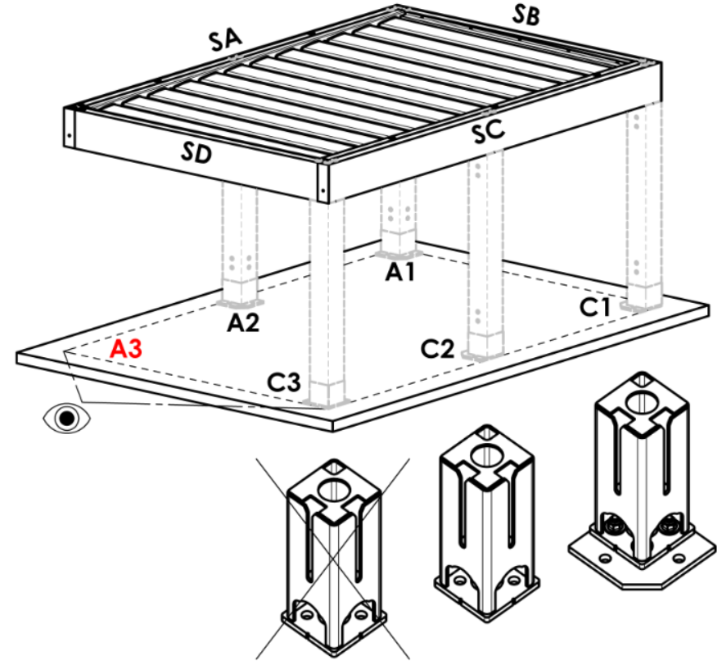
Arz | Nell'angolo - base ampiata
Abp | Nell'angolo -senza base
A3D | spostamento sulla lunghezza - base nascosta
A3Drz | spostamento sulla lunghezza - base ampiata
A3Dbp | spostamento sulla lunghezza - senza base
N | non c'è
A3S | spostamento di larghezza - base nascosta | per tipo pergolato D
A3Srz | spostamento di larghezza - base ampiata | per tipo pergolato D
A3Sbp | spostamento di larghezza - senza basr | per tipo pergolato D

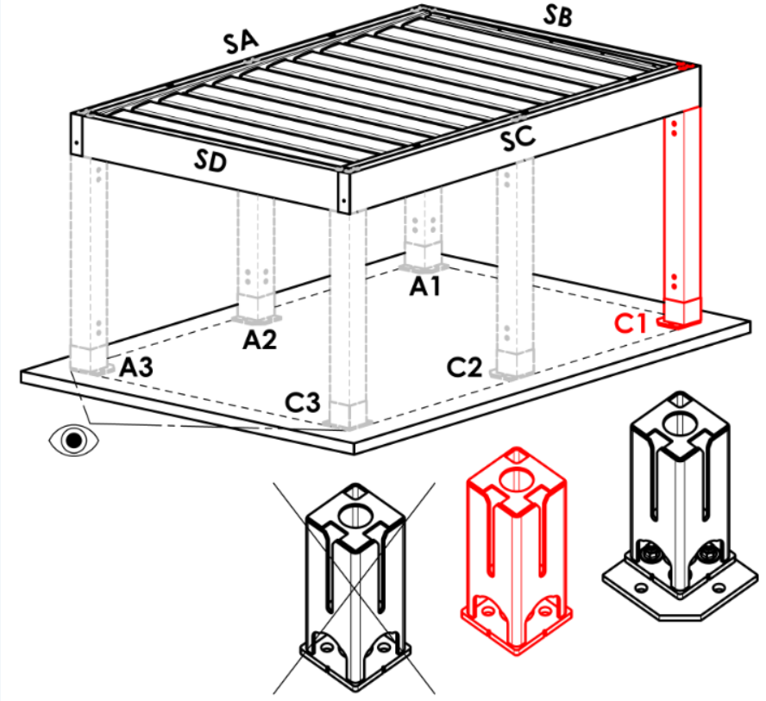




Puntello C1
Abbreviazione | nome | nota | Puntello C1
A | Nell'angolo - base nascosta |  | A |  | Arz |  | Abp |  | C1D |  |  | C1Drz |  |  | C1Dbp | N


Arz | Nell'angolo - base ampiata
Abp | Nell'angolo -senza base
C1D | spostamento sulla lunghezza - base nascosta
C1Drz | spostamento sulla lunghezza - base ampiata
C1Dbp | spostamento sulla lunghezza - senza base
N | non c'è
C1S | spostamento di larghezza - base nascosta | per tipo pergolato B e D
C1Srz | spostamento di larghezza - base ampiata | per tipo pergolato B e D
C1Sbp | spostamento di larghezza - senza basr | per tipo pergolato B e D






Puntello C3
Abbreviazione | nome | nota | Puntello C3
A | Nell'angolo - base nascosta |  | A |  | Arz |  | Abp |  | C3D |  |  | C3Drz |  |  | C3Dbp | N


Arz | Nell'angolo - base ampiata
Abp | Nell'angolo -senza base
C3D | spostamento sulla lunghezza - base nascosta
C3Drz | spostamento sulla lunghezza - base ampiata
C3Dbp | spostamento sulla lunghezza - senza base
N | non c'è
C3S | spostamento di larghezza - base nascosta | per tipo pergolato D
C3Srz | spostamento di larghezza - base ampiata | per tipo pergolato D
C3Sbp | spostamento di larghezza - senza basr | per tipo pergolato D

Posizione scarico nel puntello A1, A3, C1, C3
Abbreviazione | nome | nota
BO | senza scarico (bordura senza foro) |  | Puntello A2 (aggiuntivo)




NO | scarico non controllato (bordura con foro quadrato) |  | N |  | A2D |  |  | A2Drz |  |  |  | A2bp
RO | scarico controllato (bordura con foro rotondo)
ML | scarico fuori bordura (senza foro)
N | non c'è

Puntello A2 (aggiuntiva)
Abbreviazione | nome | nota
N | non c'è
A2D | spostamento sulla lunghezza - base nascosta |  | Puntello C2 (aggiuntivo)




A2Drz | spostamento sulla lunghezza - base ampiata |  | N |  | C2D |  |  | C2Drz |  |  |  | C2bp
A2bp | spostamento sulla lunghezza - senza base

Puntello C2 (aggiuntiva)
Abbreviazione | nome | nota
N | non c'è
C2D | spostamento sulla lunghezza - base nascosta
C2Drz | spostamento sulla lunghezza - base ampiata
C2bp | spostamento sulla lunghezza - senza base



Posizione scarico nel puntello A2, C2 |  |  | Spostamento all' asse [mm]
Abbreviazione | nome | nota |  | Stojka A2 (dodatečná) |  |  |  | Stojka C2 (dodatečná)
BO | senza scarico (bordura senza foro)
NO | scarico non controllato (bordura con foro quadrato)
RO | scarico controllato (bordura con foro rotondo)
ML | scarico fuori bordura (senza foro)
N | non c'è

Numero di lamelle nella 2a sezione
Abbreviazione | nome | nota
N | non c'è
5L | 5 lamella (nella 2a sezione)
6L | 6 lamella (nella 2a sezione)
7L | 7 lamella (nella 2a sezione)
8L | 8 lamella (nella 2a sezione)
9L | 9 lamella (nella 2a sezione)
10L | 10 lamella (nella 2a sezione)
11L | 11 lamella (nella 2a sezione)
12L | 12 lamella (nella 2a sezione)
13L | 13 lamella (nella 2a sezione)
14L | 14 lamella (nella 2a sezione)
15L | 15 lamella (nella 2a sezione)
16L | 16 lamella (nella 2a sezione)
17L | 17 lamella (nella 2a sezione)
18L | 18 lamella (nella 2a sezione)
19L | 19 lamella (nella 2a sezione)
20L | 20 lamella (nella 2a sezione)
21L | 21 lamella (nella 2a sezione)
22L | 22 lamella (nella 2a sezione)
23L | 23 lamella (nella 2a sezione)
24L | 24 lamella (nella 2a sezione)
25L | 25 lamella (nella 2a sezione)
26L | 26 lamella (nella 2a sezione)
27L | 27 lamella (nella 2a sezione)
28L | 28 lamella (nella 2a sezione)

Illuminazione
Abbreviazione | nome | nota
N | non c'è
4K | giorno bianco, 4000K WT
4K_iO | giorno bianco, 4000K iO


Posizione di illuminazione
Abbreviazione | nome | nota | Posizione di illuminazione
N | non c'è |  | OsvD - osvětlení po délce |  |  | OsvS - osvětlení po šířce |  |  |  | OsvDS - osvětlení po délce i šířce |  |  |  | N- není



OsvD | illuminazione sulla lunghezza
OsvS | illuminazione sulla larghezza
OsvDS | illuminazione sulla lunghezza e larghezza
OsvDL | illuminazione sulla lunghezza + lamelle
OsvDSL | illuminazione sulla lunghezza e larghezza + lamelle
OsvSL | illuminazione sulla larghezza + lamelle
OsvL | illiminazione a lamelle

Imballo
Abbreviazione | nome | nota
bp | imballo pergola- scatola in legno (EXPORT)


Validità a partire da: 17.08.2026.

